灯位图
灯位 | 灯位示意图 | 适用镜号 | 主灯光位 | 光比 | 机位 | 布光技法
灯位A | 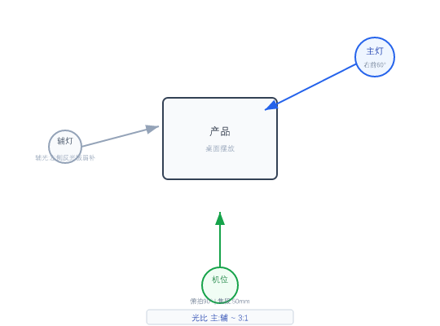 | 1 | 主灯:右前45°+柔光箱 | 辅灯:左侧补光 | 色温:5600K | 3:1 | 俯拍90° | 焦段:50mm | 光圈:F2.8 | 滑轨缓推 | 高机位俯角/顶置
灯位B |  | 2 | 主光:右前60°+柔光箱 | 色温:5600K | 辅光:左侧反光板弱补 | 3:1 | 正面 | 焦段:50mm | 光圈:F2.8 | 滑轨缓推
灯位C | 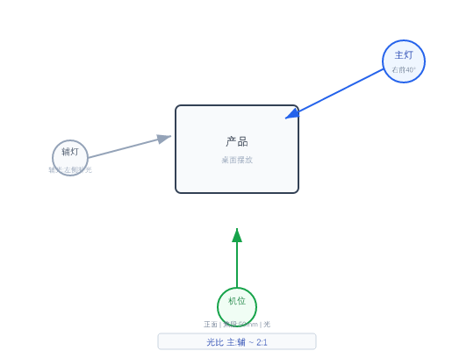 | 3 | 主光:右前40°+柔光箱 | 色温:5600K | 辅光:左侧补光 | 2:1 | 正面 | 焦段:50mm | 光圈:F2.8 | 云台匀速摇摄 | 长焦端压缩景深
灯位D | 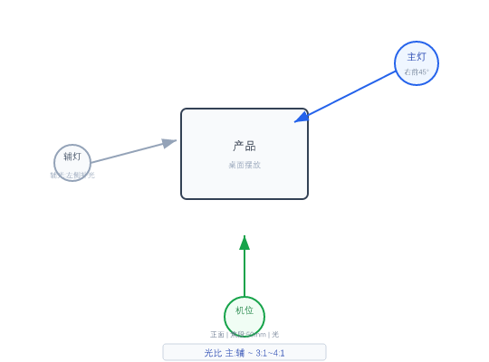 | 4, 5, 6 | 主光:右前45°+柔光箱 | 色温:5600K | 辅光:左侧补光 | 3:1~4:1 | 正面 | 焦段:50mm | 光圈:F2.8 | 滑轨缓推 | 高机位俯角/顶置
灯位E |  | 7, 9, 10, 17, 20, 24, 25, 26 | 主光:正前15°+柔光箱 | 色温:5600K | 辅光:底部反光板 | 2:1 | 正面 | 焦段:50mm | 光圈:F2.8 | 微距镜头+手动对焦 | 高机位俯角/顶置
灯位F | 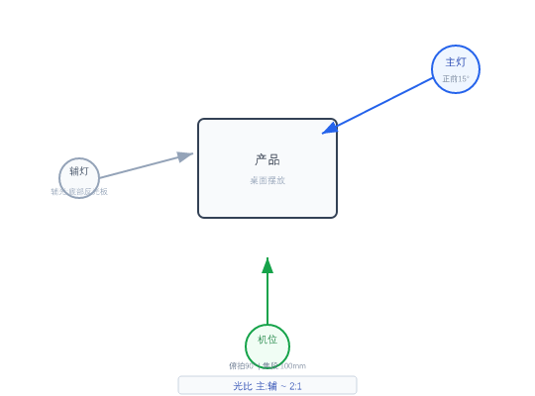 | 8 | 主灯:顶部+环形光 | 色温:5000K | 2:1 | 俯拍90° | 焦段:100mm微距 | 光圈:F | 微距镜头+手动对焦 | 高机位俯角/顶置
灯位G | 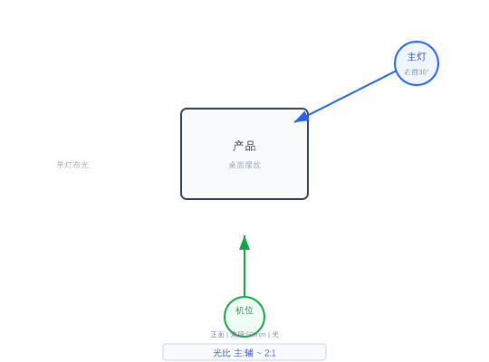 | 11, 29, 32 | 主光:右前30°+柔光箱 | 色温:5600K | 2:1 | 正面 | 焦段:50mm | 光圈:F2.8 | 滑轨缓拉
灯位H |  | 12, 13, 14 | 主光:正前10°+柔光箱 | 色温:5600K | 辅光:左侧反光板 | 2:1 | 正面 | 焦段:50mm | 光圈:F2.8 | 滑轨横移跟焦 | 高机位俯角/顶置
灯位I |  | 15 | 主光:右前45°+柔光箱 | 色温:5600K | 辅光:左后45° | 2:1~3:1 | 正面 | 焦段:50mm | 光圈:F2.8 | 云台匀速摇摄
灯位J |  | 16, 18, 19, 21, 22, 23, 34, 36 | 主光:右前40°+柔光箱 | 色温:5600K | 辅光:左侧补光 | 2:1~3:1 | 正面 | 焦段:50mm | 光圈:F2.8 | 滑轨缓拉
灯位K |  | 37 | 主灯:右前45°+柔光箱 | 辅灯:左侧补光 | 色温:5600K | 2:1 | 平视 | 焦段:35mm | 光圈:F2.8 | 滑轨缓拉
灯位L |  | 38, 39 | 主光:右前35°+柔光箱 | 色温:5600K | 辅光:左侧补光 | 2:1~3:1 | 正面 | 焦段:50mm | 光圈:F2.8 | 三脚架锁定云台
灯位M |  | 40 | 主灯:顶部+柔光箱 | 色温:5000K | 2:1~3:1 | 俯拍45° | 焦段:50mm | 光圈:F2.8 | 三脚架锁定云台 | 高机位俯角/顶置

